CollectiveAccess
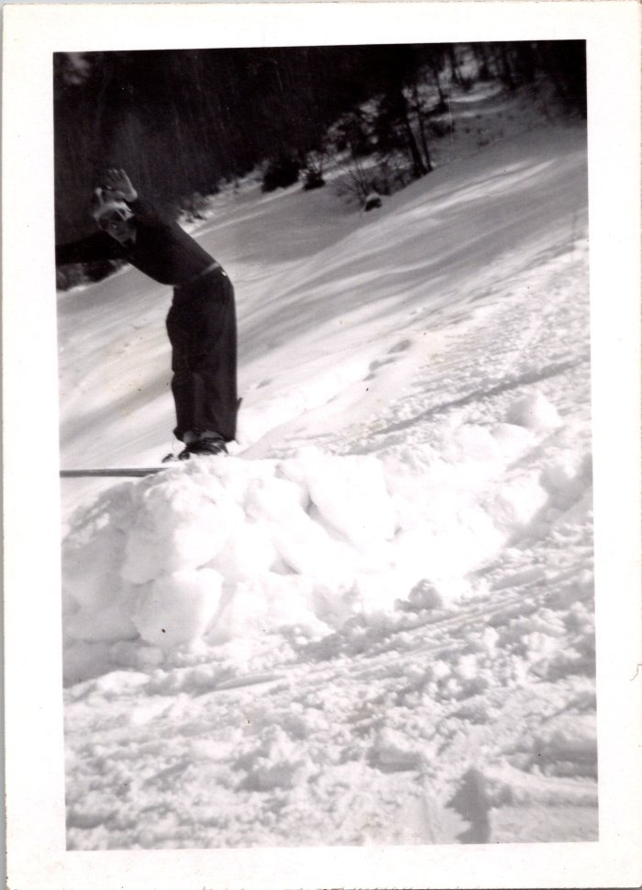
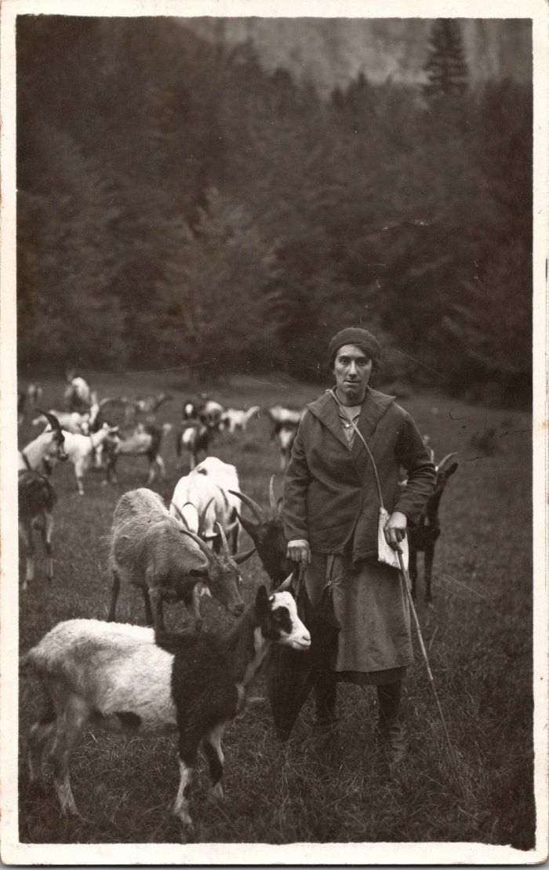
Image | Object | Description | Date
 | Ski au Vivier, 1945 (12-062) | Ski au Vivier, 1945
 | Photo d’Alphonsine MOCCAND avec les chèvres au Vivier (2-1538) | Photo d’Alphonsine MOCCAND (1909-2001) avec les chèvres au Vivier
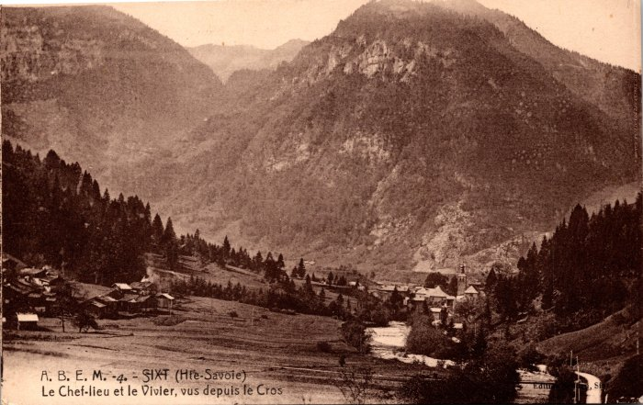 | Le chef lieu et le Vivier vus depuis le Crot (2-154) | Le chef lieu et le Vivier vus depuis le Crot
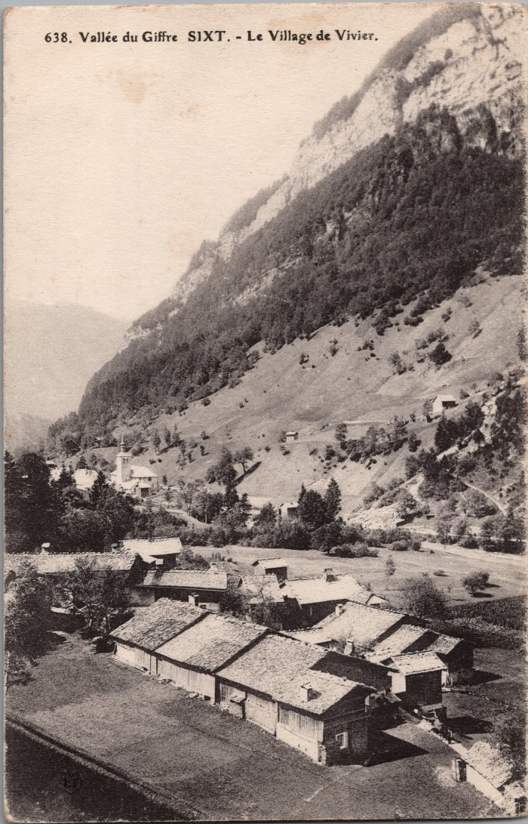
 | Le village du Vivier (2-2949) | Le village du Vivier
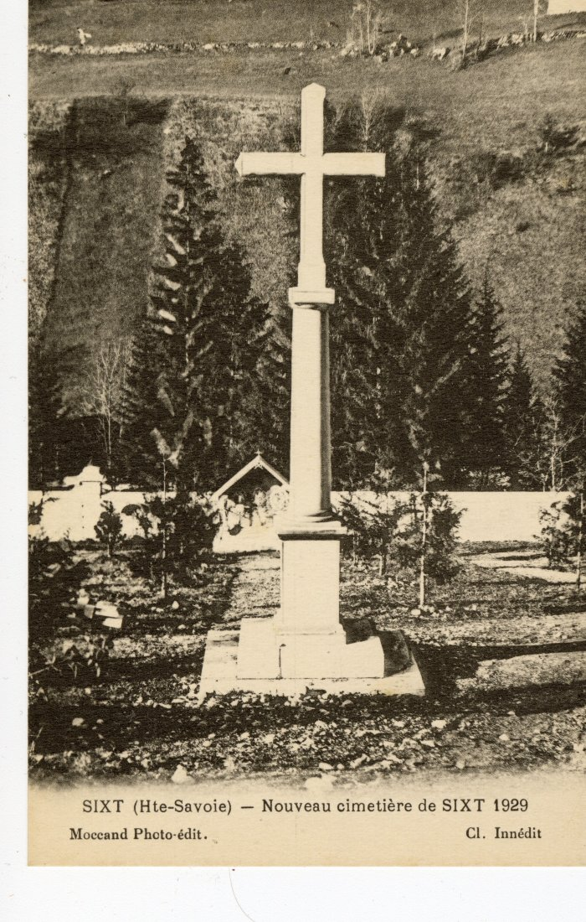
 | Nouveau cimetière de Sixt, 1929 (56-061) | Nouveau cimetière de Sixt, 1929

